Stückliste
Objekt | Bauteilnummer | Thumbnail | Stücklistenstruktur | Einheitenmenge | ANZAHL | Stückpreis | Posten-Preis | Bezugsquelle | Anmerkung | Gesamtpreis: | 2,213.73 €
2 | Nema 17 Stepper Motor - 48mm - 1.8degree/step, 76oz-in v1 | 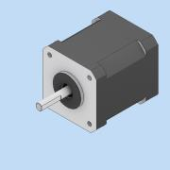 | Normal | Jede | 5 | 16.95 € | 84.75 € | RatRig | *Preis mit Kabel
4 | Thrust Bearing F8-16M v1 | 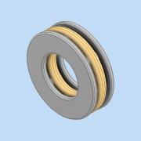 | Normal | Jede | 3 | 1.85 € | 5.55 € | Ratrig
5 | Cap Head Screw M3x8 | 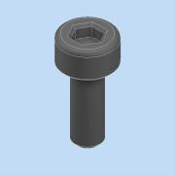 | Normal | Jede | 6 |  | 0.00 €
7 | COUPLER - RIGID TYPE - BLACK 25*20MM - 5MM TO 8MM | 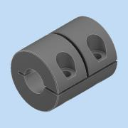 | Normal | Jede | 3 | 3.96 € | 11.88 € | RatRig
8 | Cap Head Screw M3x18 v2 | 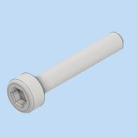 | Normal | Jede | 12 |  | 0.00 €
9 | T-NUT - DropIn 4040 SERIES - M6 | 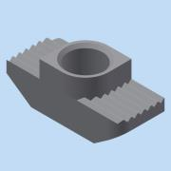 | Normal | Jede | 193 | 0.25 € | 48.35 € | Aliexpress
10 | Cap Head Screw M6x20 v2 | 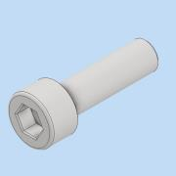 | Normal | Jede | 9 | 0.14 € | 1.26 € | RatRig
11 | Cap Head Screw M6x16 | 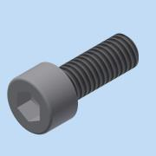 | Normal | Jede | 85 |  | 0.00 €
13 | Lead Screw - TR8x8-2p 1057mm Simple | 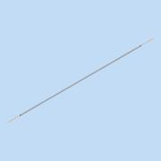 | Normal | Jede | 3 | 31.64 € | 94.92 € | RatRig
15 | Ball Bearing - F688ZZ v1 | 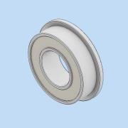 | Normal | Jede | 3 | 1.06 € | 3.18 € | Ratrig
77 | MGN15 Linear Rail 550mm | 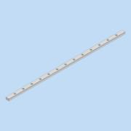 | Normal | Jede | 1 | 103.56 € | 103.56 € | RatRig | Man kann eine 1500mm Rail kaufen und selber Sägen! Eigentlich 2* 550mm Rails nötig!
75 | MGN15 Linear Rail 1000mm | 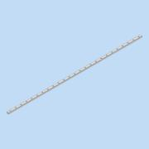 | Normal | Jede | 3 | 76.77 € | 230.31 € | RatRig | Jeweils Zwei wagen dabei! Am ende hat man zu viele…
18 | MGN15CZFC-Block | 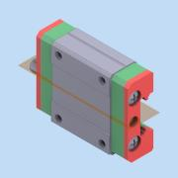 | Normal | Jede | 5 | 0.00 € | 0.00 € |  | In den Rails sind 6 Wagen Enthalten
19 | Cap Head Screw M3x12 v2 | 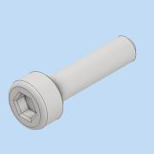 | Normal | Jede | 113 | 0.07 € | 7.91 € | RatRig
20 | Cap Head Screw M3x8 v2 | *Verschieden* | Normal | Jede | 36 |  | 0.00 € |  | evtl auch button head screw möglich da nur in kupplungen verwendet
21 | Leadscrew Nut - POM - TR8*4 v1 | 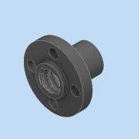 | Normal | Jede | 3 | 1.16 € | 3.48 € | RatRig
22 | Rat Rig Bi-Material Lead Screw Decoupler v1 | 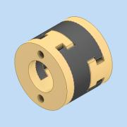 | Normal | Jede | 3 | 13.19 € | 39.57 € | RatRig
23 | Magnet - 20x10x5mm - Two hole (M3 Countersink screws) v1 | 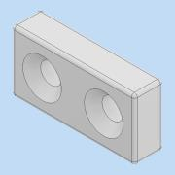 | Normal | Jede | 3 | 2.11 € | 6.33 € | RatRig
24 | Dowel Pin - 3x35mm v1 | 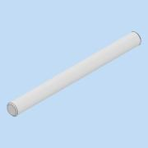 | Normal | Jede | 6 | 0.42 € | 2.52 € | Ratrig
25 | Hex Locking Nut - M3 v2 | 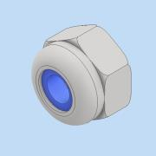 | Normal | Jede | 6 | 0.02 € | 0.12 € | RatRig
26 | Countersink Screw M3x12 v2 | 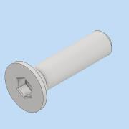 | Normal | Jede | 6 |  | 0.00 €
28 | Cap Head Screw M3x20 v2 |  | Normal | Jede | 8 |  | 0.00 €
32 | Cap Head Screw M5x55 v2 | 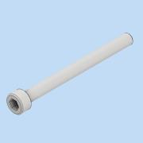 | Normal | Jede | 2 |  | 0.00 € |  | an XY-Idler durch M5x50 ersetzen!
33 | Hex Locking Nut - M5 v2 | 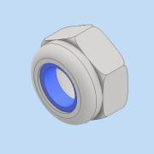 | Normal | Jede | 11 | 0.02 € | 0.22 € | RatRig
34 | Cap Head Screw M6x12 v2 | 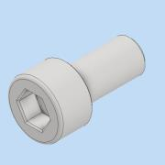 | Normal | Jede | 309 | 0.15 € | 46.35 € | RatRig
35 | Countersink Screw M6x14 v2 | 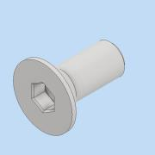 | Normal | Jede | 14 | 0.12 € | 1.68 € | RatRig
36 | Mini Precision Shim - 8x5x1mm v2 | 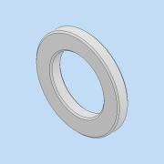 | Normal | Jede | 28 | 0.25 € | 7.00 € | RatRig
37 | Ball Bearing - F695ZZ v1 | 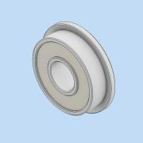 | Normal | Jede | 24 | 1.06 € | 25.44 € | RatRig
38 | Ball Bearing - 695ZZ v1 | 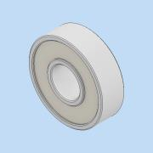 | Normal | Jede | 12 | 0.79 € | 9.48 € | RatRig
39 | Aluminium Spacer - 6mm v2 | 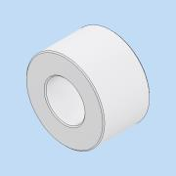 | Normal | Jede | 12 | 0.25 € | 3.00 € | RatRig
44 | Cap Head Screw M3x35 v2 | 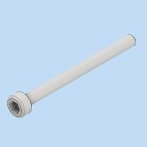 | Normal | Jede | 8 |  | 0.00 €
45 | Timing Pulley - 2GT (2mm) - 20 Tooth - For 9mm Belt - 5mm Bo v1 | 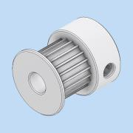 | Normal | Jede | 2 | 3.43 € | 6.86 € | Ratrig
47 | Cap Head Screw M5x40 v2 | 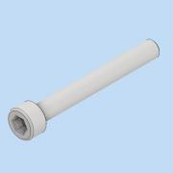 | Normal | Jede | 4 |  | 0.00 €
52 | Cap Head Screw M5x12 v2 | 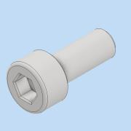 | Normal | Jede | 2 | 0.10 € | 0.20 € | RatRig
54 | NO-NC Limit Switch | 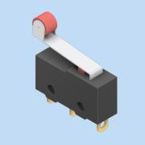 | Normal | Jede | 1 |  | 0.00 €
56 | V-Slot 2020 - Black - 622mm v1 | 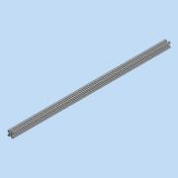 | Normal | Jede | 1 | 7.39 € | 7.39 € | RatRig
57 | Linear Rail - MGN12 600mm + MGN12C carriage v1 | 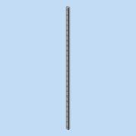 | Normal | Jede | 1 | 40.21 € | 40.21 € | RatRig
58 | T-Nut - Drop In for 2020 - M3 v2 | 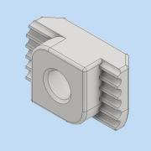 | Normal | Jede | 24 | 0.14 € | 3.36 € | RatRig
61 | Cap Head Screw M5x10 v2 | 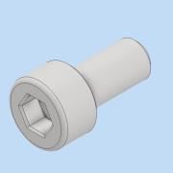 | Normal | Jede | 4 | 0.08 € | 0.32 € | RatRig
62 | T-Nut - Square type for 2020 - M5 v2 | 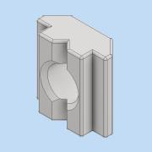 | Normal | Jede | 6 | 0.20 € | 1.20 € | RatRig
63 | Cap Head Screw M5x60 | 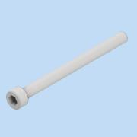 | Normal | Jede | 4 | 0.30 € | 1.20 € | RatRig
66 | Cap Head Screw M5x18 v2 | 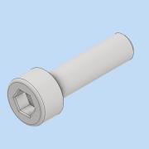 | Normal | Jede | 1 |  | 0.00 €
67 | T-SLOT 4040 B-Type 640mm | 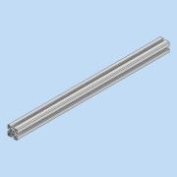 | Normal | Jede | 8 | 18.04 € | 144.32 € | RatRig
68 | T-SLOT 4040 B-Type 1127mm | 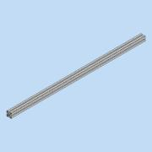 | Normal | Jede | 2 | 29.40 € | 58.80 € | RatRig
69 | Joining Plate for 3030 - 90 Degree - Black Anodized v2 | 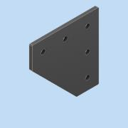 | Normal | Jede | 20 | 4.00 € | 80.00 € | RatRig
70 | Bracket - Cast 90 deg corner 4040 | 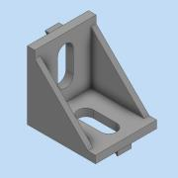 | Normal | Jede | 12 | 1.06 € | 12.72 € | RatRig
71 | Cap Head Screw M8x16 - Din 916 | 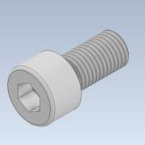 | Normal | Jede | 162 | 0.29 € | 46.98 € | RatRig
72 | din_6902-a_m8-200hv | 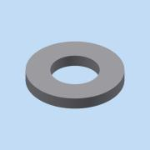 | Normal | Jede | 24 | 0.05 € | 1.20 € | RatRig
73 | T-NUT - DropIn 4040 SERIES - M8 | 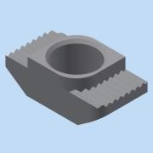 | Normal | Jede | 162 | 0.18 € | 29.16 € | Ratrig
74 | T-SLOT 4040 B-Type 1087mm | 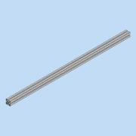 | Normal | Jede | 1 | 29.40 € | 29.40 € | RatRig
76 | T-NUT - DropIn 4040 SERIES - M3 | 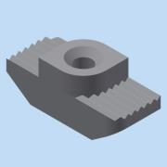 | Normal | Jede | 101 | 0.26 € | 25.91 € | Aliexpress
78 | T-SLOT 4040 B-Type 715mm | 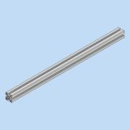 | Normal | Jede | 6 | 18.04 € | 108.24 € | RatRig
79 | T-SLOT 4040 B-Type 1357mm |  | Normal | Jede | 4 | 35.11 € | 140.44 € | RatRig
80 | Joining Plate for 3030 - T - Black Anodized v2 |  | Normal | Jede | 8 | 4.11 € | 32.88 € | RatRig
82 | V-Slot Door Handle v1 |  | Normal | Jede | 30 | 1.37 € | 41.10 € | RatRig
84 | Magnet-RatrigEnclosure |  | Normal | Jede | 328 | 0.62 € | 203.36 € | RatRig
86 | Hex Locking Nut - M6 v2 |  | Normal | Jede | 224 | 0.03 € | 6.72 € | RatRig
87 | Washer Simple M6 v2 |  | Normal | Jede | 164 | 0.03 € | 4.92 € | RatRig
100 | Bed Plate |  | Normal | Jede | 1 | 132.92 € | 132.92 € | RatRig

Zusätzliche Einträge von Hand (Abgeschätze kosten zum Teil)
 | Micro Limit Switches |  |  |  | 3 | 0.69 € | 2.07 € | RatRig
 | Power Supply Meanwell |  |  |  | 1 | 90.00 € | 90.00 €
 | Controller Board |  |  |  | 1 | 50.00 € | 50.00 €
 | Rasberry Pi |  |  |  | 1 | 80.00 € | 80.00 €
 | Kabel |  |  |  | 1 | 50.00 € | 50.00 €
 | BLTouch V3.1 |  |  |  | 1 | 45.00 € | 45.00 € | RatRig
 | HF Anschlusstechnik |  |  |  | 2 | 0.00 € | 0.00 €

